상품제안서
excase 완벽방수 지퍼형 드라이백 | 상품코드: F07451

 |  |  |  |  |  |  | 02-412-0044 | www.easy1.co.kr
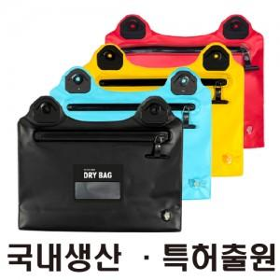

【상세/제작정보】 | .

【인쇄/포장옵션】 | 실크, 풀칼라 / 별도문의

【공급단가】 | 수량 | 100~ | 300~ | 500~ | 1,000~ | 3,000~
*VAT별도 | 단가 | 13,760원 | 13,270원 | 12,870원 | 12,280원 | 11,980원

【상품 URL】 | https://easy1.co.kr:443/src/goods_detail.php?gdno=7451

